Solicitud gráfica
 | Área: | Ciencias Naturales |  |  | Fecha:
 | Grado: | 10
 | Título del tema: | La termodinámica, la cinética y el equilibrio químico |  |  | ¿Cuaderno de estudio o recurso? | Cuaderno de Estudio
 | Editor: | Lyz Marcela Bernal Gómez

 | Código guión o recurso: | CN_10_16_CO | ← Para determinar este código, visite la hoja de Ayuda
 |  |  |  |  | ESPECIFICACIÓN DE ARCHIVOS A ENTREGAR
Núm. | Archivo Shutterstock o ruta en web | Imagen para: | Tipo | Formato | Nombre imagen SMALL | Tamaño imagen SMALL | Nombre imagen ZOOM | Tamaño imagen ZOOM | Descripción | Observaciones
IMG01 | Código shutterstock 318487943 | Cuaderno de Estudio | Fotografía | Horizontal | CN_10_16_CO_IMG01_small | 526 x 370 px | CN_10_16_CO_IMG01_zoom | 800 x 600 px | 
IMG02 | Código shutterstock 84376723 | Cuaderno de Estudio | Fotografía | Horizontal | CN_10_16_CO_IMG02_small | 526 x 370 px | CN_10_16_CO_IMG02_zoom | 800 x 600 px
IMG03 | Ver descripción y observaciones | Cuaderno de Estudio | Ilustración | Vertical | CN_10_16_CO_IMG03_small | 526 x 370 px | CN_10_16_CO_IMG03_zoom | 800 x 600 px |  | Realizar ilustración igual a la imagen guía. Por favor las magnitudes en cursiva (P,T, m y V)
IMG04 | Código shutterstock 162820442 | Cuaderno de Estudio | Fotografía | Horizontal | CN_10_16_CO_IMG04_small | 526 x 370 px | CN_10_16_CO_IMG04_zoom | 800 x 600 px | 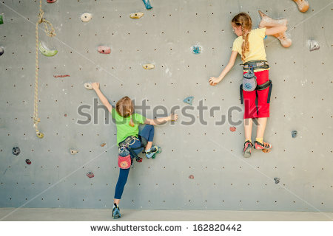
IMG05 | Código shutterstock 246488605 | Cuaderno de Estudio | Fotografía | Vertical | CN_10_16_CO_IMG05_small | 526 x 370 px | CN_10_16_CO_IMG05_zoom | 800 x 600 px | 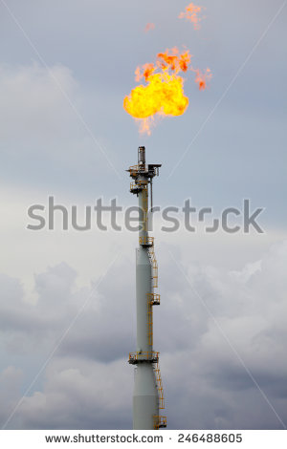
IMG06 | Ver descripción y observaciones | Cuaderno de Estudio | Ilustración | Horizontal | CN_10_16_CO_IMG06_small | 526 x 370 px | CN_10_16_CO_IMG06_zoom | 800 x 600 px |  | Realizar ilustración igual a imagen guía
IMG07 | Código shutterstock 245500075 | Cuaderno de Estudio | Ilustración | Vertical | CN_10_16_CO_IMG07_small | 526 x 370 px | CN_10_16_CO_IMG07_zoom | 800 x 600 px |  | Eliminar lo que se encuentra en el cuadro rojo
IMG08 | FQ_10_12_img4_small.jpg | Cuaderno de Estudio | Fotografía | Horizontal | CN_10_16_CO_IMG08_small | 526 x 370 px | CN_10_16_CO_IMG08_zoom | 800 x 600 px | 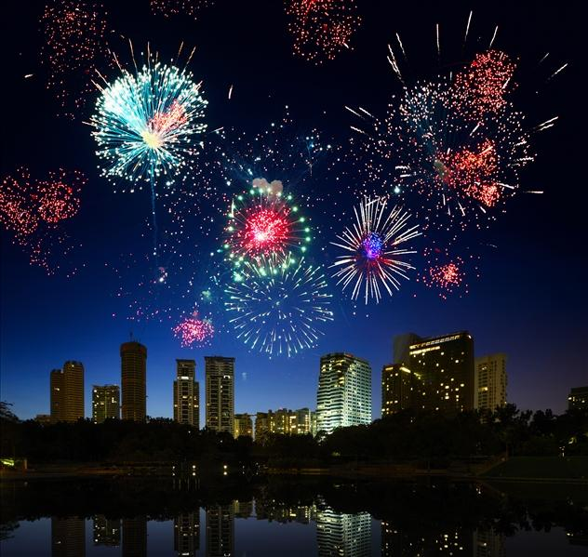
IMG09 | Ver descripción y observaciones | Cuaderno de Estudio | Ilustración | Horizontal | CN_10_16_CO_IMG09_small | 526 x 370 px | CN_10_16_CO_IMG09_zoom | 800 x 600 px | 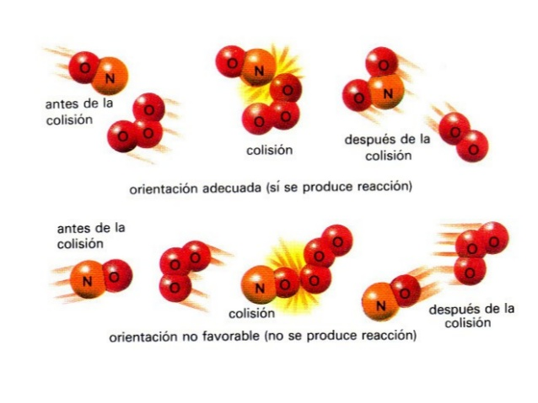 | Realizar ilustración igual a la imagen guía
IMG10 | Ver descripción y observaciones | Cuaderno de Estudio | Ilustración | Horizontal | CN_10_16_CO_IMG10_small | 526 x 370 px | CN_10_16_CO_IMG10_zoom | 800 x 600 px | 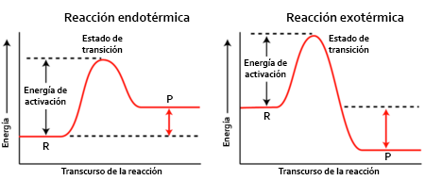 | Por favor ilustrar igual a la imagen guía
IMG11 | Ver descripción y observaciones | Cuaderno de Estudio | Ilustración | Horizontal | CN_10_16_CO_IMG11_small | 526 x 370 px | CN_10_16_CO_IMG11_zoom | 800 x 600 px |  | Por favor ilustrar igual a la imagen guía
IMG12 | Ver descripción y observaciones | Cuaderno de Estudio | Ilustración | Horizontal | CN_10_16_CO_IMG12_small | 526 x 370 px | CN_10_16_CO_IMG12_zoom | 800 x 600 px |  | Realizar ilustración como se deja en imagen guía

